KOKO选款--8.5信息表(1)
序号 | 款号 | 图片 | 材质 | 尺码 | 颜色 | XS | S | M | L | XL | XXL | 总库存 | 直播价 | 价格（不含税） | 价格（含税） | 下单起订量 | 生产周期 | 产品介绍 | 尺码表
1 | LR059 | 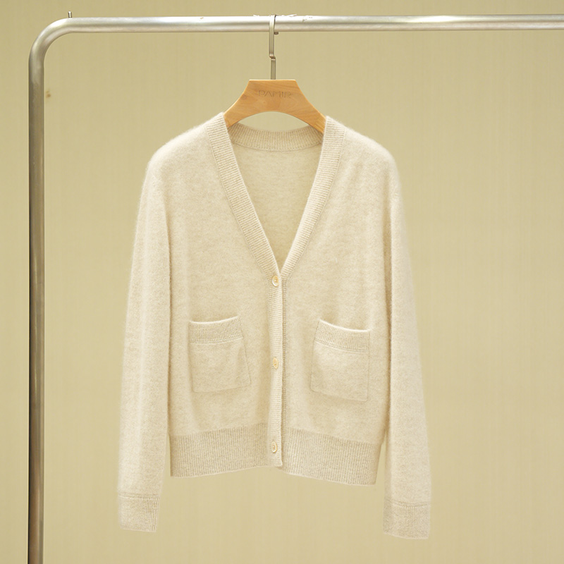 | 100%山羊绒 | M-L | 米色 |  |  | 14 | 18 |  |  | 32 | 1150 | 430 | 460 |  |  | 1.独家可机洗小拉绒系列，抗起球效果好，可达4级标准（国标欧标3级），舒适轻盈，比常规山羊绒更蓬松、亲肤、保暖。 2.基础款V领开衫，百搭实用。 | 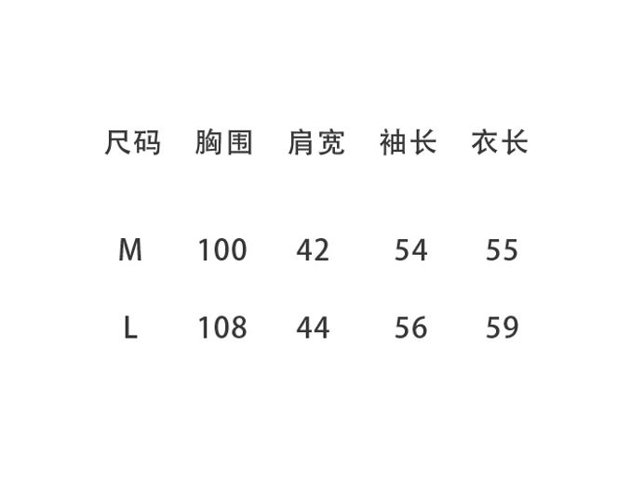
 |  | 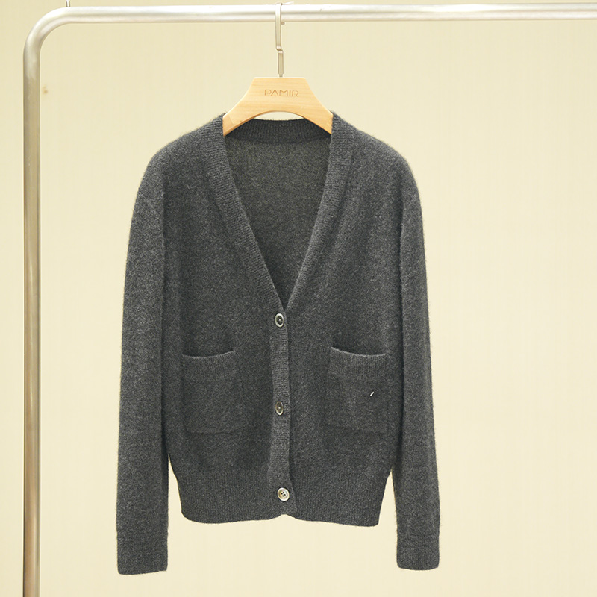 |  |  | 深灰色 |  |  | 25 | 15 |  |  | 40

